Introdução
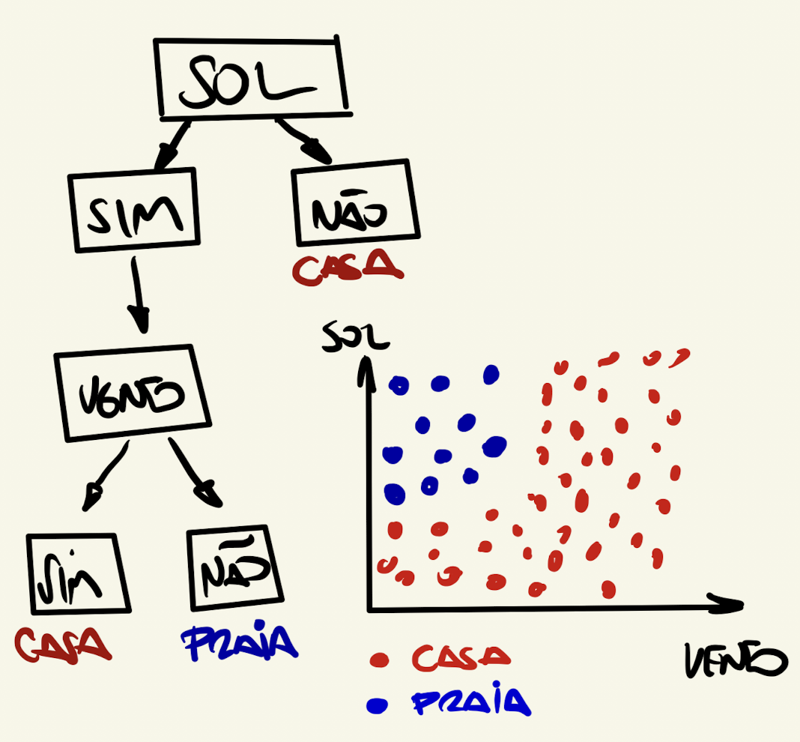

0.32

Sheet4
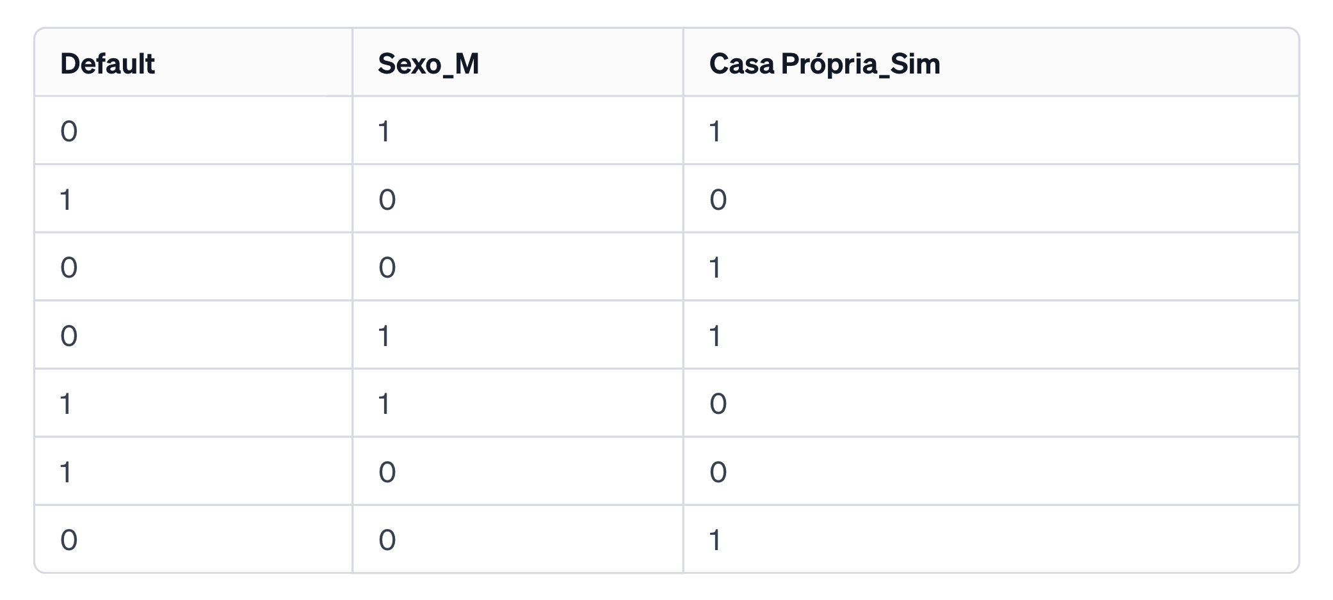
Casa Própria
Default = 0 | Quantidade | Prob | Gini
Sim | 4 | 100% | 0
Não | 0 | 0%
total | 4

Casa Própria
Default = 1 | Quantidade | Prob | Gini
Sim | 0 | 0% | 0
Não | 3 | 100%
total | 3

Gini Global
0

Sexo | 57%
Default = 0 | Quantidade | Prob | Gini
Mulher (1) | 2 | 50% | 0.5
Homem (0) | 2 | 50%
 | 4

Sexo | 43%
Default = 1 | Quantidade | Prob | Gini
Mulher (1) | 1 | 33% | 0.44444444444
Homem (0) | 2 | 67%
 | 3

Gini Sexo
0.47619047619

ïndice de Gini
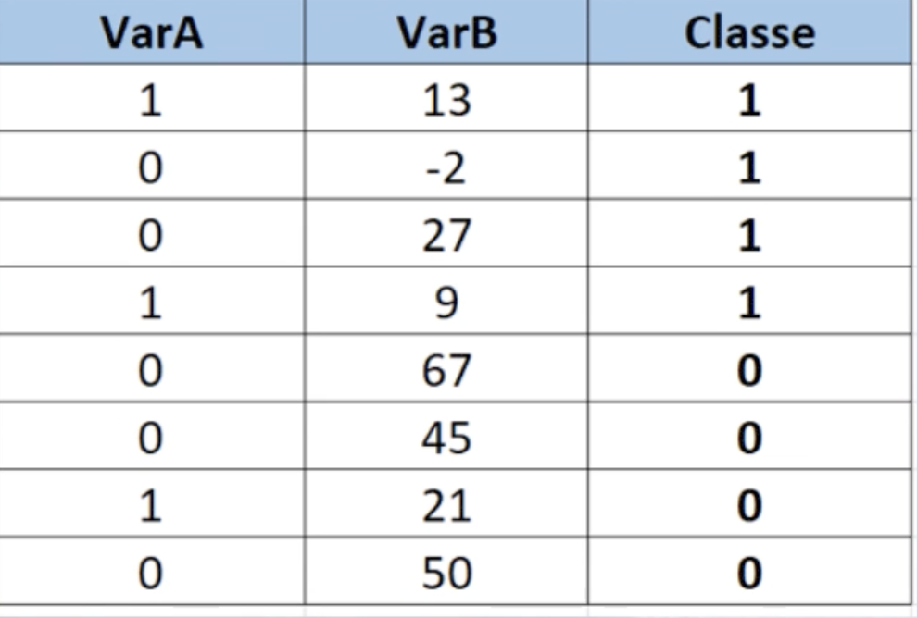
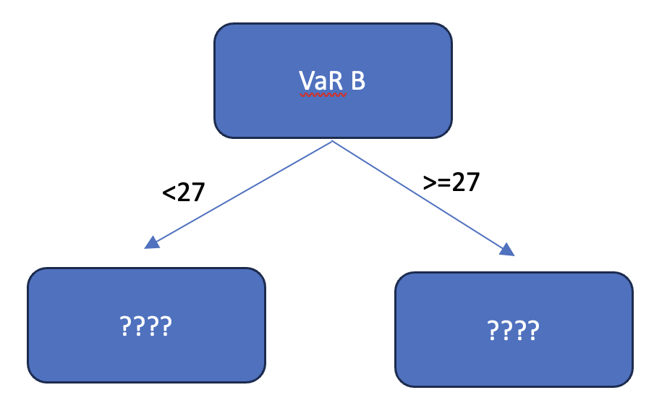

 |  |  |  |  |  |  |  |  |  |  |  | N | 50 |  | Prob
 |  |  |  |  |  |  |  |  |  |  |  |  | Homens | 25 | 0.5
 |  |  |  |  |  |  |  |  |  |  |  |  | Mulheres | 25 | 0.5

 |  |  |  |  |  |  |  |  |  |  |  |  |  | Gini | 0.5 | Sexo não consegue escolher uma pessoa com convicção
 |  |  |  |  |  |  |  |  |  |  |  |  |  | 1 - Soma das Probalidades ao quadrado

 |  |  |  |  |  |  |  |  |  |  |  | N | 50 |  | Prob
 |  |  |  |  |  |  |  |  |  |  |  |  | Homens | 0 | 0
 |  |  |  |  |  |  |  |  |  |  |  |  | Mulheres | 50 | 1

 |  |  |  |  |  |  |  |  |  |  |  |  |  | Gini | 0 | Advinho completamento o sexo da sala
37.50%
=3/8 | Gini | 0.44
VarA = 1 |  |  |  |  |  |  |  |  |  |  | 1 | N | 50 |  | Prob |  | Quanto menor o Gini, maior a chance de eu acertar a classe
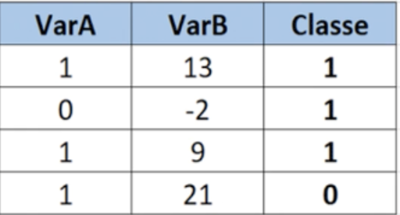
Classe 1 | 0.66666666667 | =2/3 | Gini |  |  |  |  |  |  |  |  |  | Homens | 20 | 0.4
Classe 0 | 0.33333333333 | =1/3 | =1 - ((2/3)^2 + (1/3)^2) = 0,44 |  |  |  |  |  |  |  |  |  | Mulheres | 30 | 0.6
 |  |  |  |  |  |  |  |  | VarB | Gini
=5/8 | 62.500% |  |  |  |  |  |  |  | 13 | 0.25
VarA = 0 |  |  |  |  |  |  |  |  | -2 | 0.46 |  |  |  | Gini | 0.48
Classe 1 | 0.4000 | =2/5 | Gini |  |  |  |  |  | 9 | 0.46
Classe 0 | 0.6000 | =3/5 | =1 - ((2/5)^2 + (3/5)^2) = 0,48 |  |  |  |  |  | 21 | 0
 |  |  |  |  |  |  |  |  |  |  | 2 | N | 50 |  | Prob
 |  | Gini (VaR A) = 3/8*0,44 + 5/8*0,48 = 0,46 |  |  | Proporção | 0.75 |  |  |  |  |  |  | Homens | 10 | 0.2
=4/8 |  |  |  |  | VaR A = 1 |  |  | Gini |  |  |  |  | Mulheres | 40 | 0.8
VaR B >=27 |  |  | Gini |  | Classe 1 | 0.66666666667 | =2/3 | =1 - ((2/3)^2 + (1/3)^2) = 0,44
Classe 1 | 0.25 | =1/4 | 0.38 |  | Classe 2 | 0.33333333333 | =1/3 | 0.44 |  |  |  |  |  | Gini | 0.32
Classe 0 | 0.75 | =3/4
 |  |  |  |  | Proporção | 0.25
=4/8 |  |  |  |  | VaR A = 0 |  |  | Gini
VaR B < 27 |  |  | Gini |  | Classe 1 | 100% |  | =1 - 1^2 - 0^2 = 0
Classe 1 | 0.75 | =3/4 | 0.38 |  | Classe 0 | 0% |  | 0
Classe 0 | 0.25 | =1/4
 |  |  |  |  | Gini (Var A) = 75%*0,44 + 25%*0 = 0,33
 |  | Gini (Var B) = 50%*0,38 + 50%*0,38 = 0,38
 |  |  |  | 75% | VaR B < 21 |  |  | Gini
 |  |  |  |  | Classe 1 | 100% |  | 0
 |  |  |  |  | Classe 0 | 0%

 |  |  |  | 25% | VaR B >=21 |  |  | Gini
 |  |  |  |  | Classe 1 | 0% |  | 0
 |  |  |  |  | Classe 0 | 100%

 |  |  |  |  | Gini(VaR B 21) = 0

